Sheet1
Basics
- C++ Keywords, C++ Variable Types | … Primary: int, bool, void … Derived: function, array, pointer, ref User def: class, struct, union, enum, typedef
Lvalues and Rvalues | 12.2 — Value categories (lvalues and rvalues) The properties of an expression The type of an expression The value category of an expression Trước C++11,chỉ có 2 loại value: lvalue and rvalue. C++11, có 3 loại (glvalue, prvalue, and xvalue) được thêm để hỗ trợ tính năng move semantics. Có 2 loại lvalue: modifiable và non-modifiable Lvalue expressions evaluate to an identifiable object. Rvalue expressions evaluate to a value. Lvalue có thể lấy địa chỉ còn rvalue thì không (&x) C-style string literal là lvalue
- Operators in C++ | 6 loại toán tử trong C++: Số học: ++, -- (unary); +, -, *, /, % Quan hệ: >, <, =, …. Logic: and, or, not Bitwise: and, or, xor, not, left/right shift Assignment: = += -= ….. 3 ngôi Ngoài ra, còn có các toán tử khác
Strings
=- Arrrays | Là một container dùng để lưu trữ các phần tử có cùng kiểu dữ liệu trên các địa chỉ bộ nhớ liên tiếp nhau. Array cho phép truy cập tới các phần tử một cách nhanh chóng thông qua index. C++ có 3 kiểu arrays chính là: C-style arrays, std::vector và std::array. | Độ dài của C-style array phải là một constexpr. Để thay đổi kích thước của C-style array, cần tạo 1 mảng mới sau đó copy các phần tử từ mảng cũ sang mảng mới và xoá mảng cũ. Tên của C-style array thực chất là một hằng con trỏ, nó trỏ tới phần tử đầu tiên của mảng.
Pointerts | Giá trị của pointer là địa chỉ của biến khác. Có thể thao tác với dữ liệu của vùng nhớ này thông qua pointer, kích thước của con trỏ phụ thuộc vào kiến trúc của từng hđh
- C++ References | 12.3 — Lvalue references Reference là một alias của 1 object. C++ có 2 loại references là lvalue ref và rvalue ref Lvalue ref thường gọi là refenrence. Tham chiếu phải được khởi tạo ngay và không thể tham chiếu tới non-modifiable lvalues hoặc rvalues, nên được gọi là lvalue ref to non-const (non-const ref). Trong hầu hết trường hợp, kiểu của ref phải cùng với kiểu của referent (except inheritance) Lvalue ref không thể tham chiếu tới kiểu void Tham chiếu sau khi khởi tạo không thể gán tới đối tượng khác Thời gian tồn tại của reference và referent là độc lập. Nếu đối tượng bị huỷ trước, ref tham chiếu tới đối tượng không còn tồn tại, gọi là dangling reference. Truy cập vào tham chiếu này dẫn đến undefined behavior Tham chiếu không phải là đối tượng ...... Sử dụng từ khoá const để chỉ đối tượng mà lvalue ref đang tham chiếu tới là const. Tham chiếu này gọi là lvalue reference to a const value (reference to const, const reference). Ta không thể thay đổi giá trị của đối tượng thông qua const referrence. Ưu tiên sử dụng const ref hơn non-const ref trừ khi muốn modify đối tượng được tham chiếu. const ref có thể tham chiếu tới rvalue. Khi này, 1 tmp obj được tạo với rvalue và const-ref tham chiếu tới tmp obj đó. Lifetime của tmp obj sẽ được kéo dài tới khi ref bị huỷ. Tuy nhiên, với tmp obj được trả về từ 1 function thì không. Constexpr ref chỉ có thể tham chiếu tới global hoặc static variable | Pass by reference Pass by lvalue ref không tạo bản copy, không tốn chi phí khi pass 1 class types Other common types to pass by value: enumerated types and std::string_view. Other common types to pass by (const) reference: std::string, std::array, and std::vector. Mặc dù việc pass by ref giúp giảm thiểu chi phí về việc setup và lưu trữ 1 đối tượng mới, để truy cập vào object thông qua ref lại tốn kém hơn truy cập trực tiếp. Compiler cũng có thể optimize code dùng pass by value tốt hơn. Do đó: Prefer pass by value for objects that are cheap to copy, and pass by const reference for objects that are expensive to copy. If you’re not sure whether an object is cheap or expensive to copy, favor pass by const reference. Prefer passing strings using std::string_view (by value) instead of const std::string&, unless your function calls other functions that require C-style strings or std::string parameters.
- C++ Basic Input/Output
Memory layout | Gồm 5 phần chính +1 Text segment (code segment, text): chứa đoạn mã lệnh của chương trình, ở vùng nhớ của địa chỉ thấp nhất để không bị ghi đè khi tràn bộ nhớ heap, stack Initialized Data Segment (Data Segment): là 1 phần của không gian địa chỉ ảo của chương trình, chứa các biến toàn cục và biến tĩnh được lập trình viên khởi tạo. Vùng này có thể được chia thêm thành vùng chỉ độc và vùng đọc ghi Uninitialized Data Segment (bss): Dữ liệu ở vùng này được kernel khởi tạo bằng 0 trước khi chương trình thực thi. Chứa tất cả global & static variables được khởi tạo bằng 0 hoặc không được khởi tạo Stack: Được đặt tiếp giáp với heap area và phát triển theo hướng ngược lại. Bộ nhớ trống cạn kiệt khi stack pointer gặp heap pointer. Stack hoạt động theo cơ chế LIFO, thường nằm ở phần cao hơn của bộ nhớ... Stack là nơi lưu trữ các biến tự động. Khi mỗi hàm được gọi, đỉa chỉ nơi quay lại và một số thông tin về môi trường của hàm gọi được lưu vào stack. Hàm mới được gọi sau đó sẽ phân bổ chỗ trên ngăn xếp cho các biến của nó. Đây là cách đệ quy hoạt động. Khi hàm đệ quy gọi chính nó, 1 stack frame mới được sử dụng nên tập hợp các biến không can thiệp vào các biến từ lần gọi khác. 1 function frame gồm 4 phần chính: function parameter. return address, saved previous frame pointer, local variable. Heap: Là segment diễn ra phân bổ bộ nhớ động. Vùng heap bắt đầu sau BSS segment và phát triển đến các địa chỉ lớn hơn. Vùng heap được quản lý bởi malloc, calloc, realloc, free, new, delete. Vùng heap được chi sẻ vởi tất cả thư viện dùng chung và dynamically loaded modules trong 1 process | 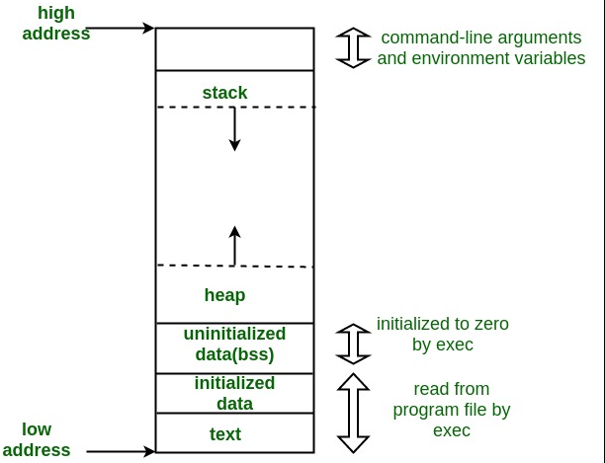
OOP
- C++ Classes & Objects
- C++ Inheritance | Lớp con kế thừa các thuộc tính và hành vi của lớp cha, và có thể thêm các đặc tính riêng biệt của nó. Đây là mối quan hệ đặc biệt hoá - tổng quát hoá C++ cho phép đa kế thừa
- C++ Overloading | Nạp chồng hàm: Các hàm có thể cùng tên nhưng khác tham số Nạp chồng toán tử: C++ cho phép định nghĩa lại hành vi khi gọi toán tử của một kiểu dữ liệu Đây gọi là cơ chế đa hình tĩnh
- C++ Polymorphism | Một đối tượng có những hành vi hoặc vai trò khác nhau tại mỗi thời điểm. Trong C++, đa hình được chia làm 2 loại là static-polymorphism (overloading) và dynamic-polymorphism. Đa hình động xảy ra khi lớp dẫn xuất định nghĩa lại phương thức của lớp cơ sở (overrding)
- C++ Abstraction | Chỉ thể hiện thông tin cần thiết và che giấu cài đặt chi tiết. Các thành phần khác có thể sử dụng các tính năng thông qua interface mà không cần biết chi tiết các thành phần và hoạt động bên trong (vd: header file)
- C++ Encapsulation | Gộp các dữ liệu liên quan vào một đơn vị cùng với các phương thức dùng để thao tác với dữ liệu đó. Che giấu, bảo vệ dữ liệu bên trong của một đối tượng bằng cách giữ các data members ở chế độ private, protected. Việc truy cập và sửa đổi các data members bị hạn chế và kiểm soát bởi các public method, đảm bảo dữ liệu được an toàn.
- C++ Interfaces | Interface mô tả một nhóm các hành vi của một lớp. Mọi phương thức trong interface phải là thuần ảo và các lớp implement interface cần override toàn bộ các phương thức đó
STL | STL là một tập hợp các template classes cung cấp các hàm, cấu trúc dữ liệu và thuật toán phổ biến nhằm đơn giản hoá việc phát triển các chương trình C++. STL sử dụng cách viết tổng quát cho các kiểu dữ liệu khác nhau, do đó có thể viết thuật toán 1 lần và áp dựng cho nhiều kiểu dữ liệu khác nhau. Nhiều thuật toán và cấu trúc dữ liệu trong STL cũng được cài đặt bằng các thuật toán tối ưu nên có thể hiệu quả hơn việc tự cài đặt Một số components chính trong STL: Containers: vector, list, map, set, stack, queue, pair Algorithms: sort, find, binary_search Iterators: forward_iter, bidirectional_iter, random_access_iter Functors Adaptors: reverse_iterator
vector | Vector là 1 mảng động với khả năng tự động resize khi thêm hay xoá phần tử. Các phần tử của vector được đặt ở vùng nhớ liên tiếp nên có thể truy cập và duyệt bằng cách sử dụng iterators. Khi số lượng phần tử vượt quá capacity, vector cần thực hiện lại hoạt động cấp phát và copy các phần tử sang vector mới có capacity lớn hơn.
thread | Thread là lớp đại diện cho các luồng thực thi riêng lẻ trong 1 process. 1 thread obj được tạo đại diện cho một luồng thực thi đang hoạt động, mà có 1 thread id duy nhất. Khi thread::join được gọi, calling thread sẽ bị block và phải đợi đến khi called thread thực thi hoàn tất (thread::join returns) thì obj mới được huỷ. Khi thread::detach được gọi, luồng thực thi sẽ không còn được đại diện bởi thread obj mà trở nên độc lập với nhau. Thread obj lúc này có thể bị huỷ và luồng thực thi vẫn tiếp tục chạy..... | Quá nhiều luồng khi phần cứng bị giới hạn khiến tốn nhiều chi phí trong việc chuyển đổi lượt thực thi giữa các luồng => thread pool Data-race: sử dụng mutual exclusion. Race condition: Thứ tự thực hiện của các thread khác nhau gây ra kết quả các nhau Dead lock: sử dụng join, tránh khoá tài nguyên k cần thiết, tránh khoá lồng nhau
deque | Double-ended queues tương tự như vector, nhưng hiệu quả hơn trong việc thêm hay xoá phần tử. Không giống vector, deque không đảm bảo dữ liệu được lưu trữ tại địa chỉ liền kề. Deque là trường hợp đặc biệt của queues, cho phép thêm và xoá dữ liệu ở cả 2 đầu
function | Là 1 template class đại diện cho những thứ có thể invoked. Instancé của std::function có thể lưu trữ, sao chép và gọi các function thông qua con trỏ, blind expressions hoặc functors, …

Sheet2
exception handling | Exception là khi mọi thứ xảy ra không bình thường, không như kỳ vọng. Exceptions có thể phát sinh tự động từ các hàm trong thư viện hoặc phát sinh thủ công theo chủ đích của người phát triển. Exception là dữ liệu. Các đoạn code có khả năng gây lỗi phải được đánh dấu trong 1 loại block code đặc biệt. Khi 1 exception được ném ra, việc thực thi block code đó sẽ chấm dứt nhưng chương trình vẫn sống. Nếu ở cuối block, exception không được bắt thì nó được đưa tới cấp cao hơn của chuỗi function, nếu exception không bị bắt ở cấp cao nhất (main) thì sẽ khiến chương trình dừng lại. |  | try { // protected code } catch( ExceptionType e1 ) { // catch block } catch( ExceptionType e2 ) { // catch block } catch( ExceptionType eN ) { // catch block }
dynamic memory | Cấp phát bộ nhớ: malloc, calloc, realloc và new Giải phóng bộ nhớ: free, delete
preprocessor | Bộ tiền xử lý có nhiệm vụ xử lý các chỉ thị tiền xử lý. Nó thay thế #include bằng nội dung các file tương ứng, thay thế các macro #define và lựa chọn các phần khác nhau trong src để compile dựa trên các chỉ thị #if… -> Như vậy, nếu 1 header file chứa định nghĩa được include nhiều lần mà không có include guards thì sẽ bị lỗi | file .c .cpp --> file .i --> compile… | #include, #define, #if, #ifdef. #ifndef, #endif,…
hidding | declare function cùng tên với base nhưng không override, khi đa hình function mà khác tham số (nếu không muốn hiding thì override keyword hoặc dùng using Base::method; trong Derived private: using Base::method/attr; sử dụng funtion() = delete; ở lớp con
v-table | Là cơ chế giải quyết dynamic binding, dynamic polymorphism Với class có virtual function, con trỏ _vptr được tạo ra mỗi khi có 1 đối tượng được khai báo, con trỏ này trỏ tới vtable. Khi override virtual function, fn trỏ tới d:fn, ngược lại fn trỏ tới b:fn | Chậm hơn vì dùng con trỏ _vptr tới vtable và gọi hàm thích hợp. Phải lập vtable để tìm đúng hàm Tốn tài nguyên hơn do mỗi đối tượng có thêm một con trỏ | 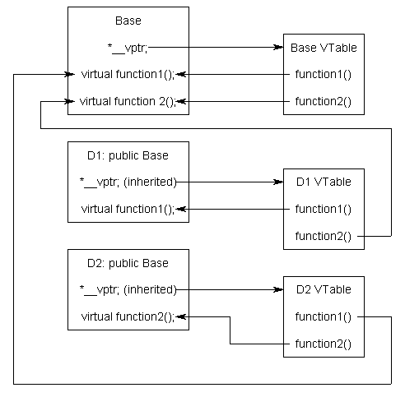
lambda | Lambda expr (lambda, closure) là các đơn giản và nhanh chóng để tạo 1 functor (functor là obj chứa operator() được overloađe để chúng có thể được gọi như function). Lambda cho phép định nghĩa 1 hàm ẩn danh bên trong 1 hàm khác. Lambda thường có 3 thành phần: capture list [], param list (), function body {}. Cả 3 thành phần đều có thể rỗng | Capture list: theo mặc định, lambda không thể truy cập tới các biến trong enclosing scope của nó [=] captures all variables by value [&] captures all variables by ref

Qt Core Advance
1.Qt threading: QThread, Qconcurence | Lớp Qthread cung cấp 1 cách độc lập với nền tảng để quản lý các luồng. Là 1 lớp con của Qobject -not copiable/moveable - signals: started, finished Qthread usage: - create worker & QThread instance | moveToThread(worker) | use signal/slot - subclass Qthread, reimpl run() | create instance | call start() - QThread::create(fn_name, fn_arg) | thread ->start() (Qt5.10) + thread sẽ dừng khi (sau khi) hàm run() return + Tạm thời dừng thread bằng QThread::sleep() (bad-idea -> event driven (polling)) + qThread->wait(): đợi thread finish, thường thêm giới hạn thời gian đợi QThread caveats - Từ 1 non-main thread, không thể thực hiện GUI operator, không thể gọi QCoreApplication::exec(), QGuiApplication::exec() - Không block GUI thread - Luôn destroy QObjects ở secondary threads trước khi huỷ QThread obj + tạo obj trong stack của hàm run() + connect QObject::deleteLater() với QThread::finished() + move khỏi thread đó - Có thể sử dụng QThread với event loop bằng cách gọi QThread::exec() trong hàm run() -> thoát bằng quit(), exit(). Cũng có thể sử dụng QEventLoop bằng cách gọi thủ công QCoreApplication::processEvents(). Mặc định, hàm QThread::run() gọi QThread::exec() (nên có thể dùng QThread như cách 1) | Thread safe: Qmutex, Qobject::connect(), QcoreApplication::postEvent() Reentrant: Qstring, Qvector, Qimage, value classes Non-reentrant: Qwidget(inc all subclasses), QQuickItem, Qpixmap, GUI classes Qobj có khả năng nhận biết luồng. Mọi Qobj instances giữ ref tới thread mà nó được tạo. Các lớp Event-based (timers, sockets,...) là non-reentrant Tất cả các QObjs cùng parent/child tree phải cùng thread | https://www.kdab.com/wp-content/uploads/stories/multithreading-with-qt-1.pdf
 | Qt Concurrent module cung cấp high-level APIs để có thể viết chương trình đa luồng mà không cần dùng các thành phần cấp thấp như mutexes, read-write locks, wait conditions, semaphores. Chương trình viết bằng Qt Concurrent sẽ tự động điều chỉnh số luồng sử dụng dựa trên số processor cores khả dụng. Do đó, ứng dụng được viết hiện tại sẽ tiếp tục scale khi được deploy ở các hệ thống đa luồng trong tương lai. Qt Concurrent bao gồm các API kiểu functional programming để xử lý danh sách song song, bao gồm MapReduce và FilterReduce impl cho shared-memory systems và các lớp quản lý tính toán bất đồng bộ trong GUI app
2.Networking: TCP, UDP, SSL certificates | Qt Network module cung cấp các lớp để có thể viết TCP/IP client và server, cung cấp các lớp đại diện cho khái niệm mạng cấp thấp như QTcpSocket, QTcpServer, QUdpSocket và các lớp cấp cao như QnetworkRequest, QnetworkReply, QnetworkAccessManager để thực hiện các hoạt động mạng bằng cách sử dụng giao thức chung SSL cert đóng vai trò là thẻ định danh kỹ thuật số để bảo mật hoạt động giao tiếp mạng, thiết lập danh tính của các trang web qua internet cũng như tài nguyên trên các mạng riêng. | 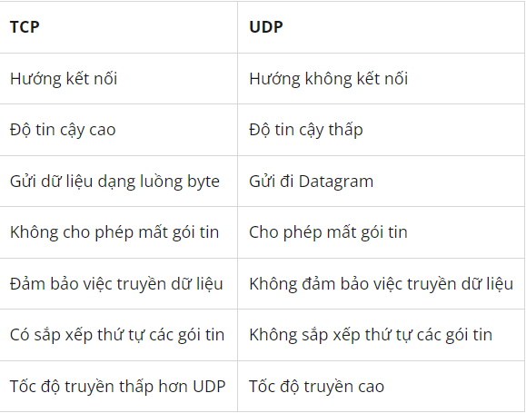
3.IPC: SharedMemory, Dbus | Qt hỗ trợ nhiều cách để các process chạy trên cùng hoặc khác hệ thống có thể giao tiếp với nhau.
4.Create/Load libraries, plugins
5.Database handling: Inserting, deleting, and querying data in a database (SQL)
6.Unit Testing: Qt Test
7.Deploying Qt apllication: Window, Linux

